Bénin
 | Bénin - COURBE DE TAUX 31/01/2020

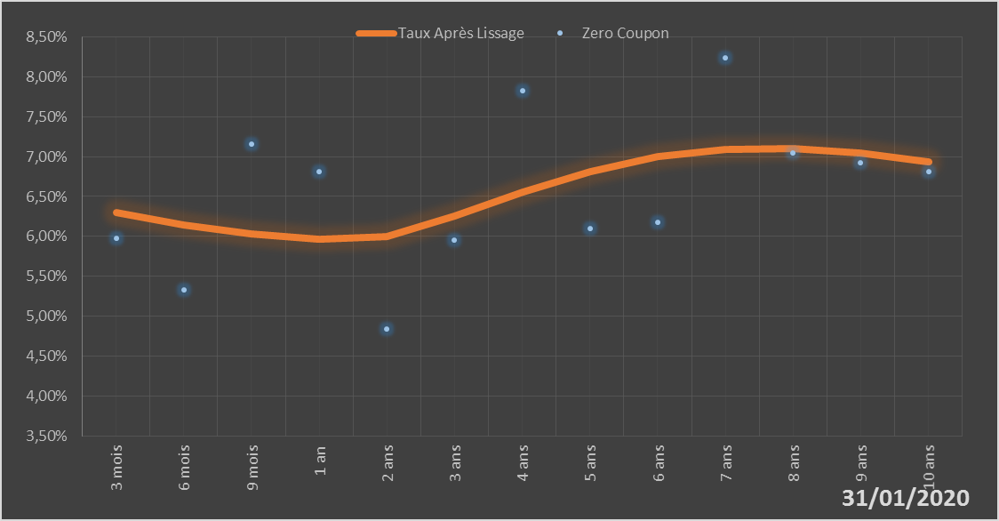
 |  | Maturité | Zero Coupon | Taux Après Lissage
 |  | 3 mois | 5.9724% | 6.2967%
 |  | 6 mois | 5.3251% | 6.1404%
 |  | 9 mois | 7.1610% | 6.0341%
 |  | 1 an | 6.8148% | 5.9693%
 |  | 2 ans | 4.8427% | 5.9945%
 |  | 3 ans | 5.9573% | 6.2509%
 |  | 4 ans | 7.8311% | 6.5556%
 |  | 5 ans | 6.0957% | 6.8175%
 |  | 6 ans | 6.1809% | 6.9988%
 |  | 7 ans | 8.2393% | 7.0914%
 |  | 8 ans | 7.0456% | 7.1020%
 |  | 9 ans | 6.9264% | 7.0436%
 |  | 10 ans | 6.8127% | 6.9315%

2020-01-31
oui

Bénin

